申請フォーム
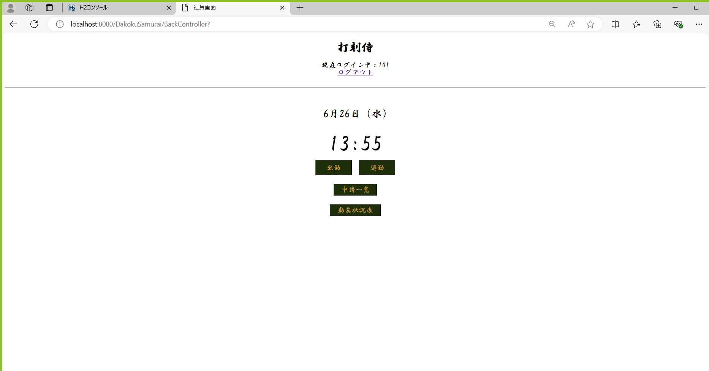
条件 | ログインID：aaa
 | パスワード：aaa
 | 社員の名前：社員1

単体テストエビデンス A600 勤怠詳細
セッションに利用者情報を持たない場合 URLを直打ちしてアクセスするとログイン画面に戻る
ケース1～3

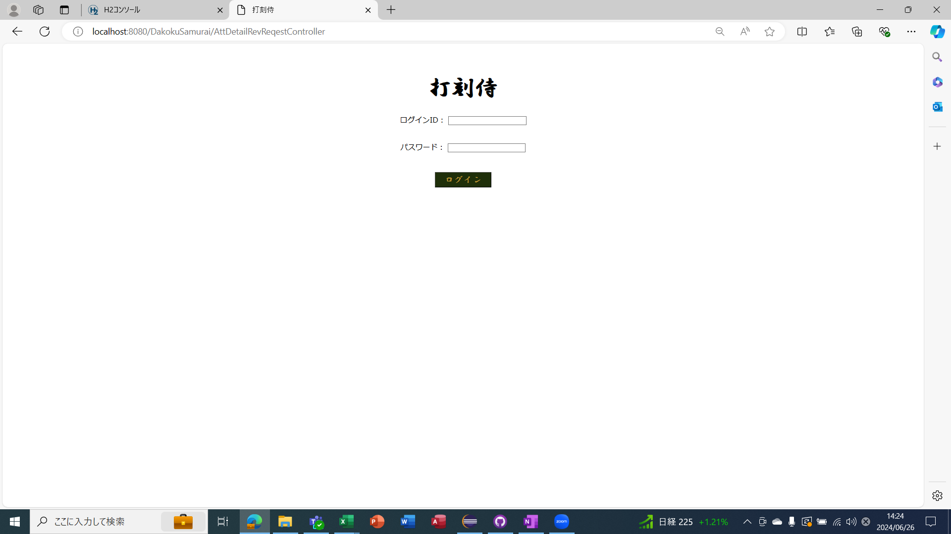
 |  |  |  |  |  |  |  |  |  |  | 打刻
 |  |  |  |  |  |  |  |  |  |  | ある | ない
 |  |  |  |  |  |  |  |  | 打刻修正 | ある | ○ | ×
 |  |  |  |  |  |  |  |  |  | ない | ○ | ○

 |  |  |  |  |  |  |  |  |  | 打刻がない |  | 修正ない
 |  |  |  |  |  |  |  |  |  | 打刻がある |  | 修正ない
 |  |  |  |  |  |  |  |  |  | 打刻ある |  | 打刻

申請フォーム |  | リクエスト0を所持
リクエストの年月日が取得できない場合 |  |  |  | 今日の打刻データを表示
ケース4～28
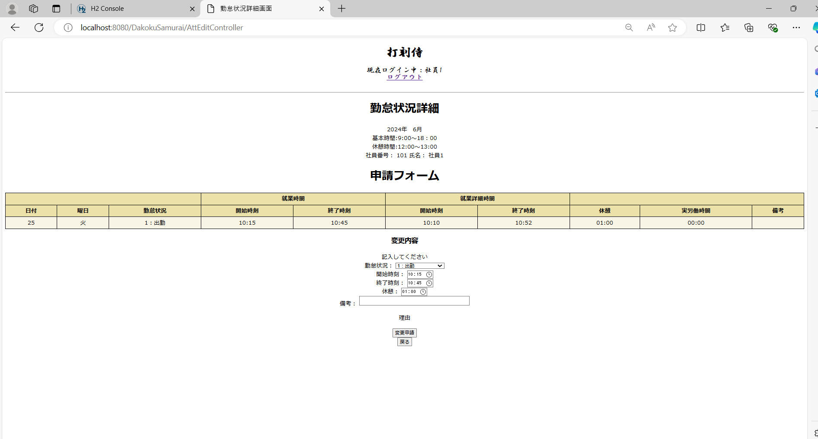

ケース30～57
リクエストの年月日を取得した場合 |  |  |  | 打刻があって打刻修正がある場合 |  |  | カレンダー.備考を表示
 |  |  |  | 申請が承認されたのか差し戻されたか
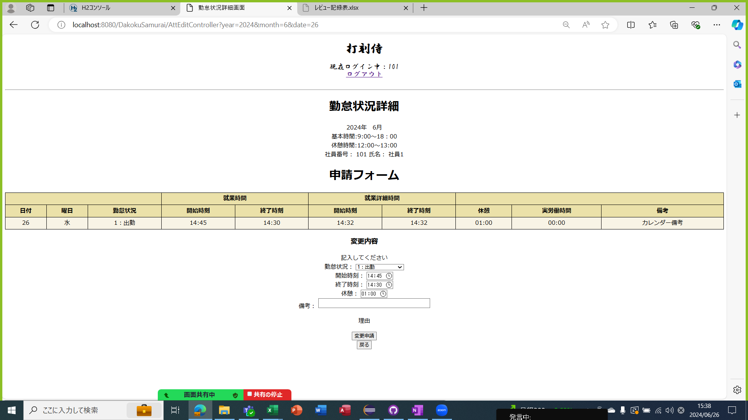
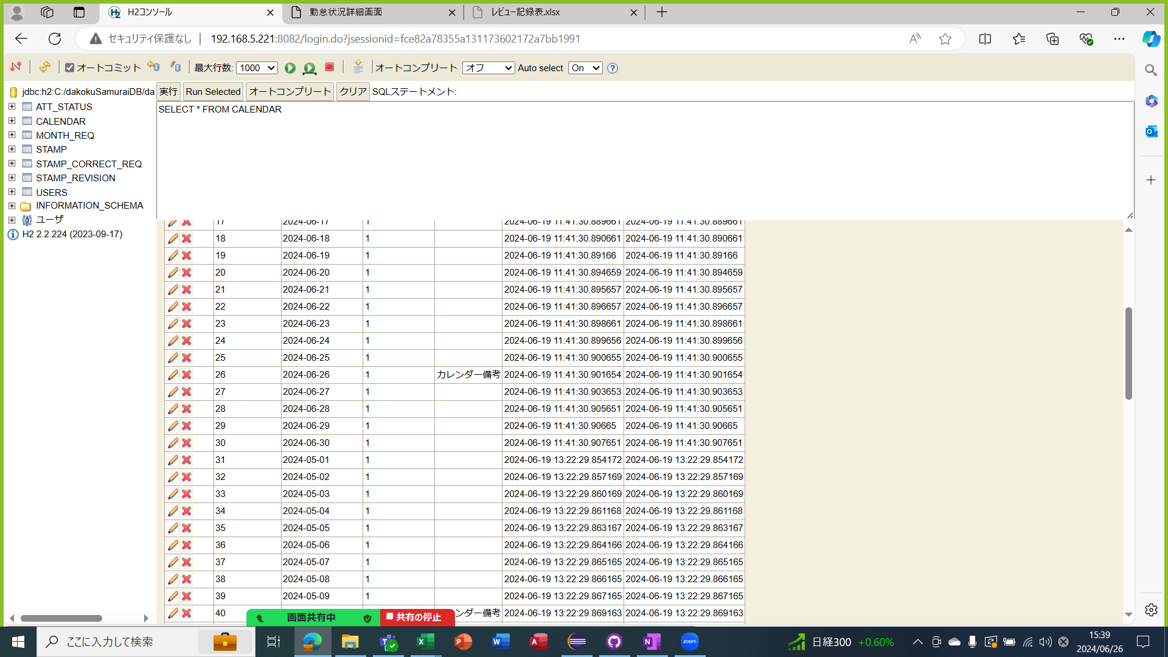

ケース58
リクエストの年月日を取得した場合 |  |  |  | 打刻修正を差し戻しされたときは差し戻し理由を表示 |  |  |  | 打刻修正を承認されたとき

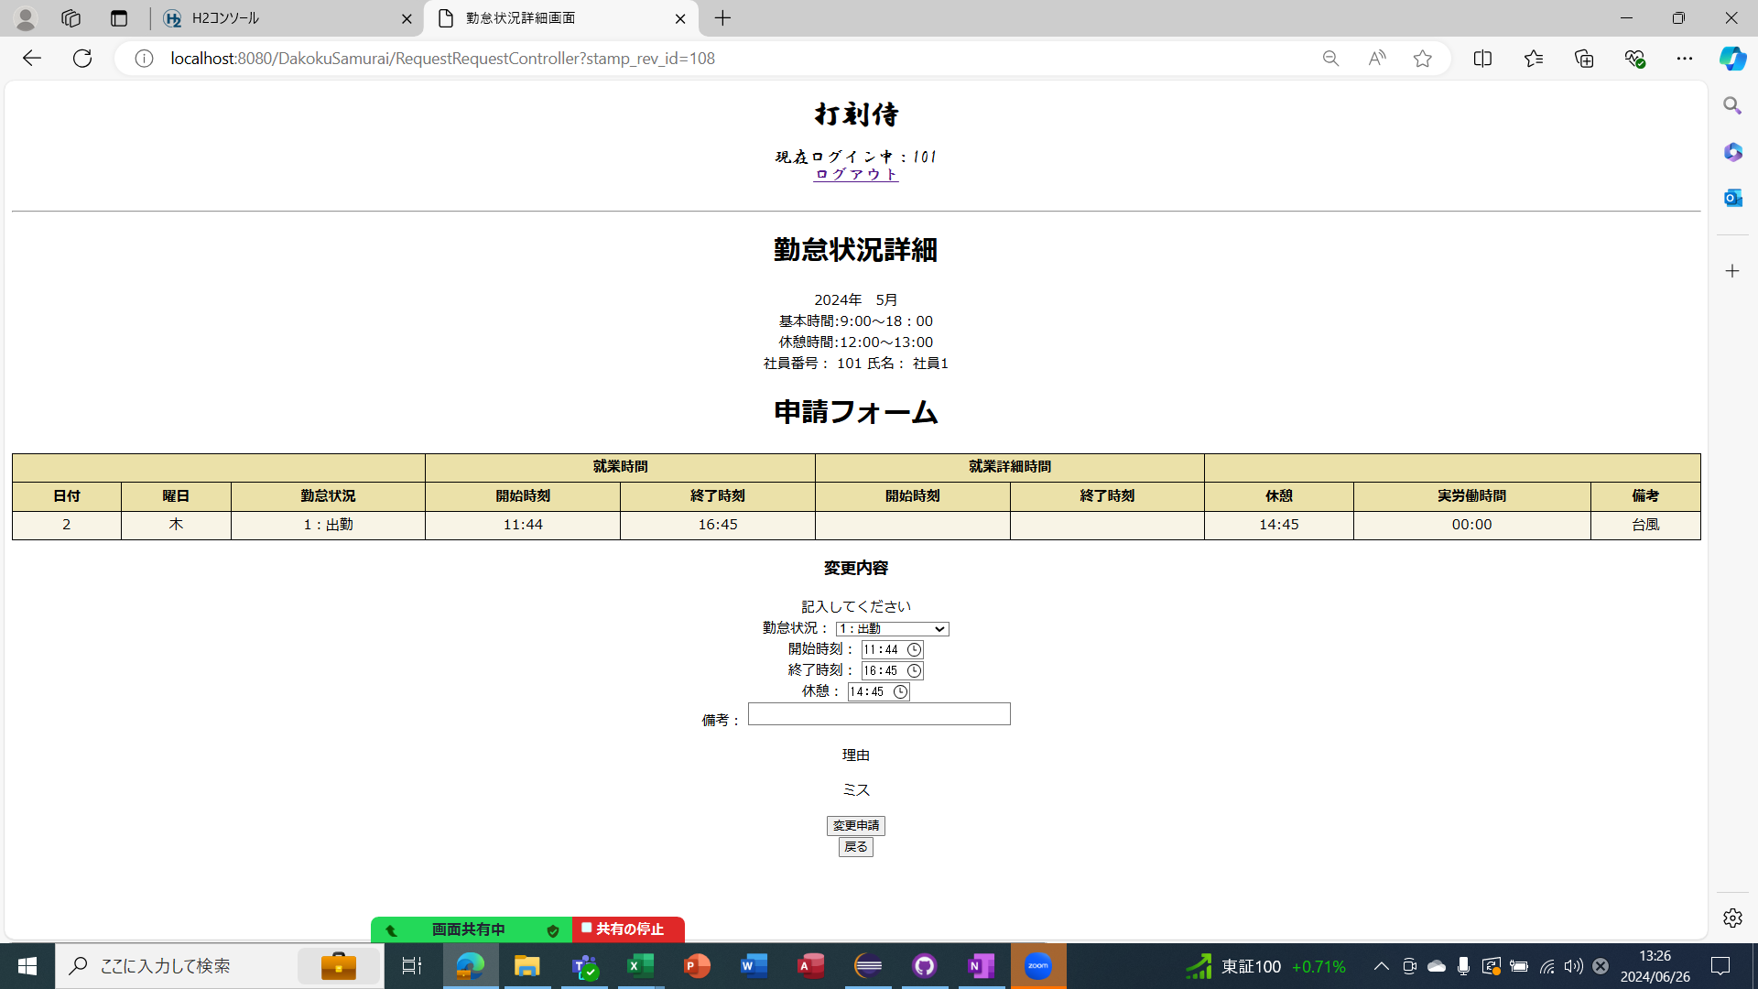
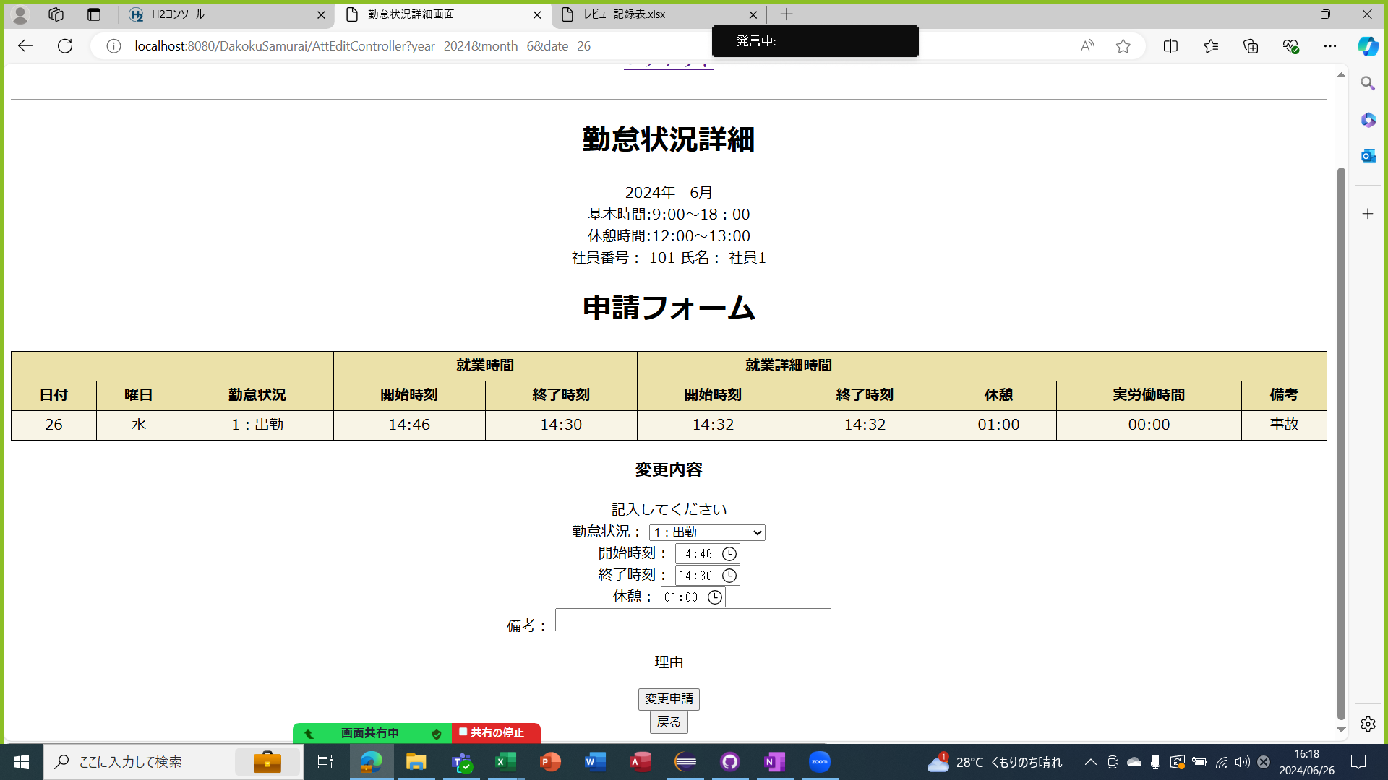

ケース61～82
リクエストを取得した場合 |  |  | 打刻があって打刻修正がない場合 |  |  | カレンダー.備考を表示

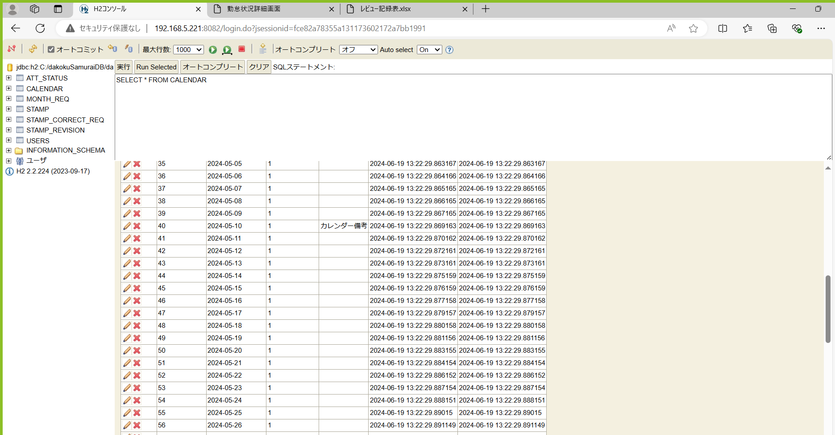

ケース84～108
リクエストを取得した場合 |  |  | 打刻なしだと日付、曜日、勤怠状況のみ表示 |  |  |  | カレンダー.備考を表示

ケース109～113
変更申請ボタンを押したときのDBの追加処理
ボタンとテキストボックスの表示
打刻がない場合で備考を入力せずに変更申請ボタンを押すと備考のエラー表示

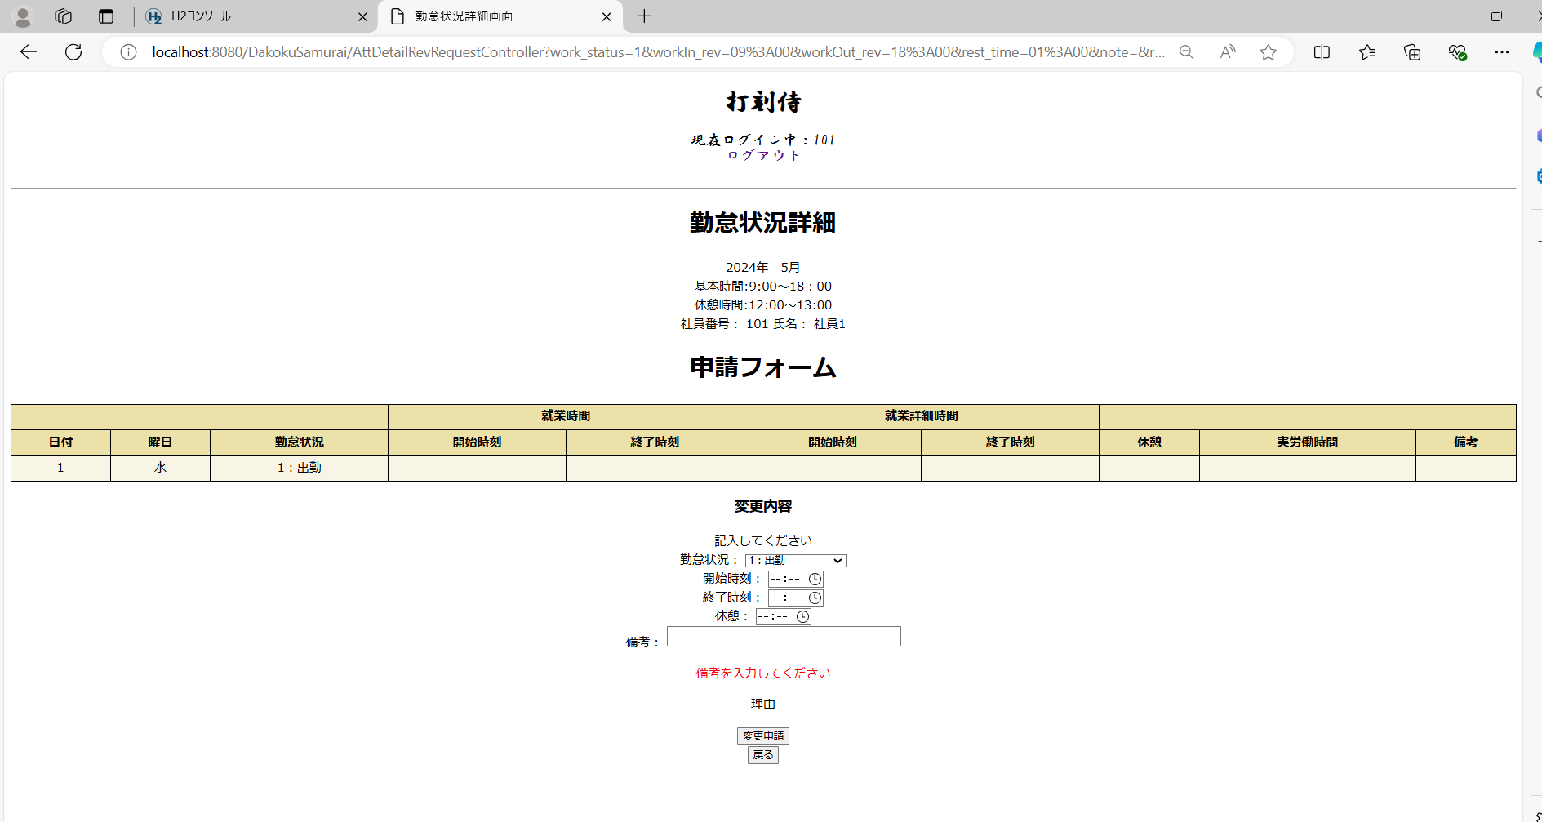

ケース114～143
変更申請ボタンを押したときのDBの追加処理 |  |  |  |  | 打刻がない場合で変更申請ボタンを押す


ケース109～136
変更申請ボタンを押したときのDBの追加処理 |  |  |  |  | 打刻テーブル

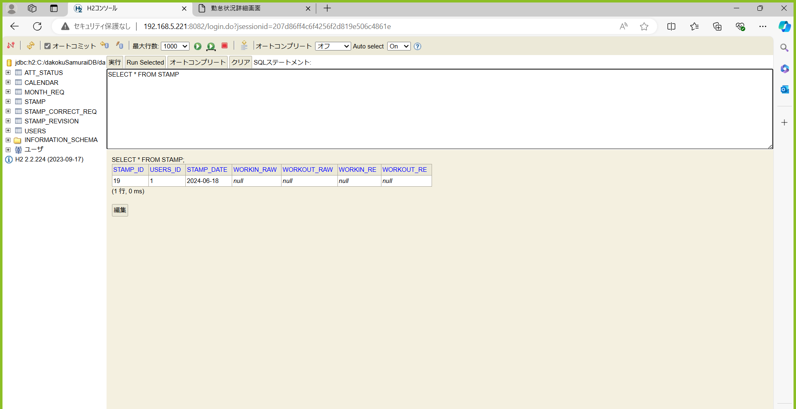

変更申請ボタンを押したときのDBの追加処理 |  |  |  |  | 打刻修正テーブル

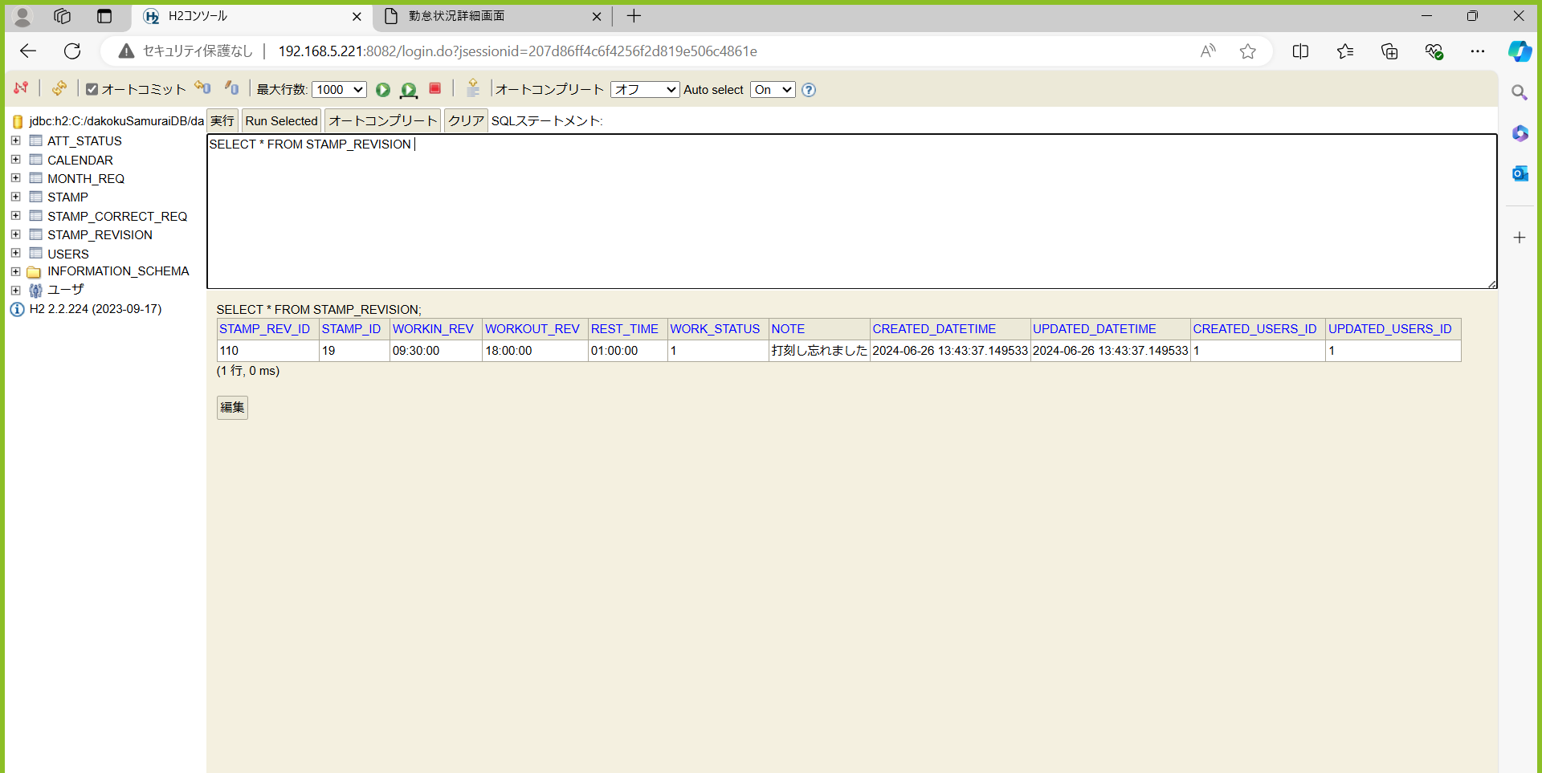

変更申請ボタンを押したときのDBの追加処理 |  |  |  |  | 打刻修正申請テーブル



戻るボタンを押すと利用者画面に遷移

承認フォーム
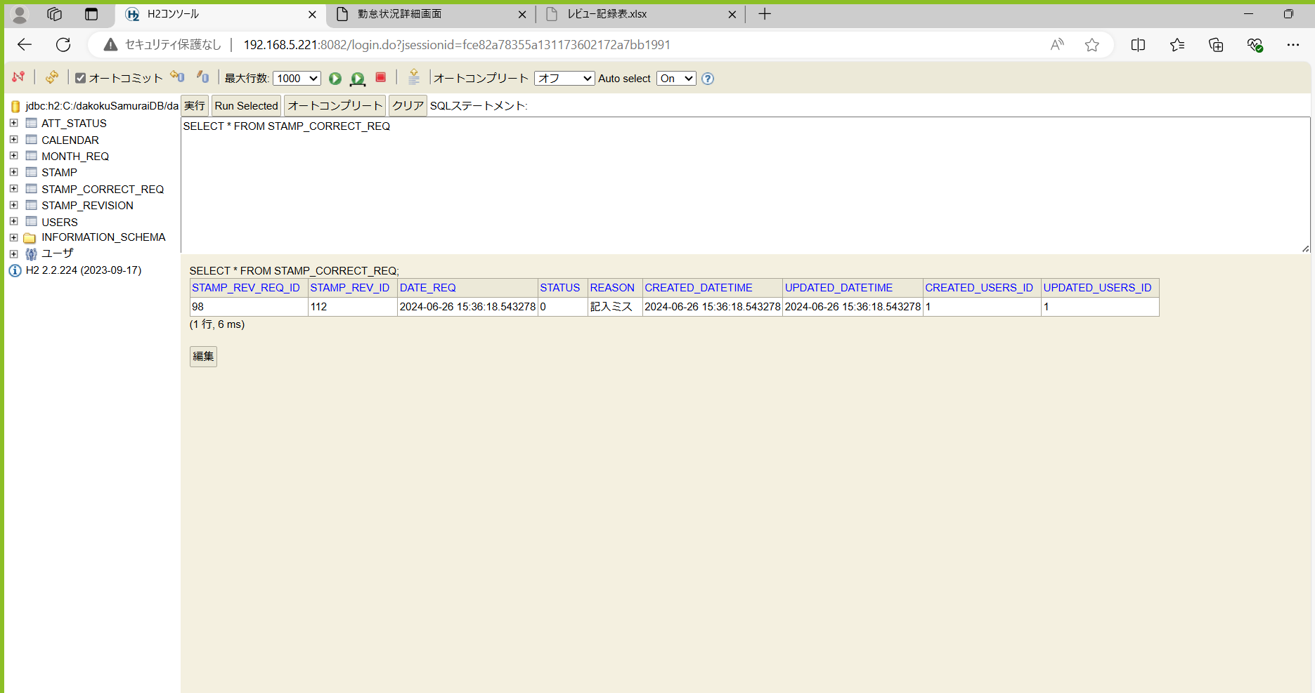
単体テストエビデンス A600 勤怠詳細
ケース140～164 | リクエスト1を所持
リクエスト年月日が取得できた場合 |  | 打刻があって打刻修正がある場合 |  | 変更後の内容をテキストで表示
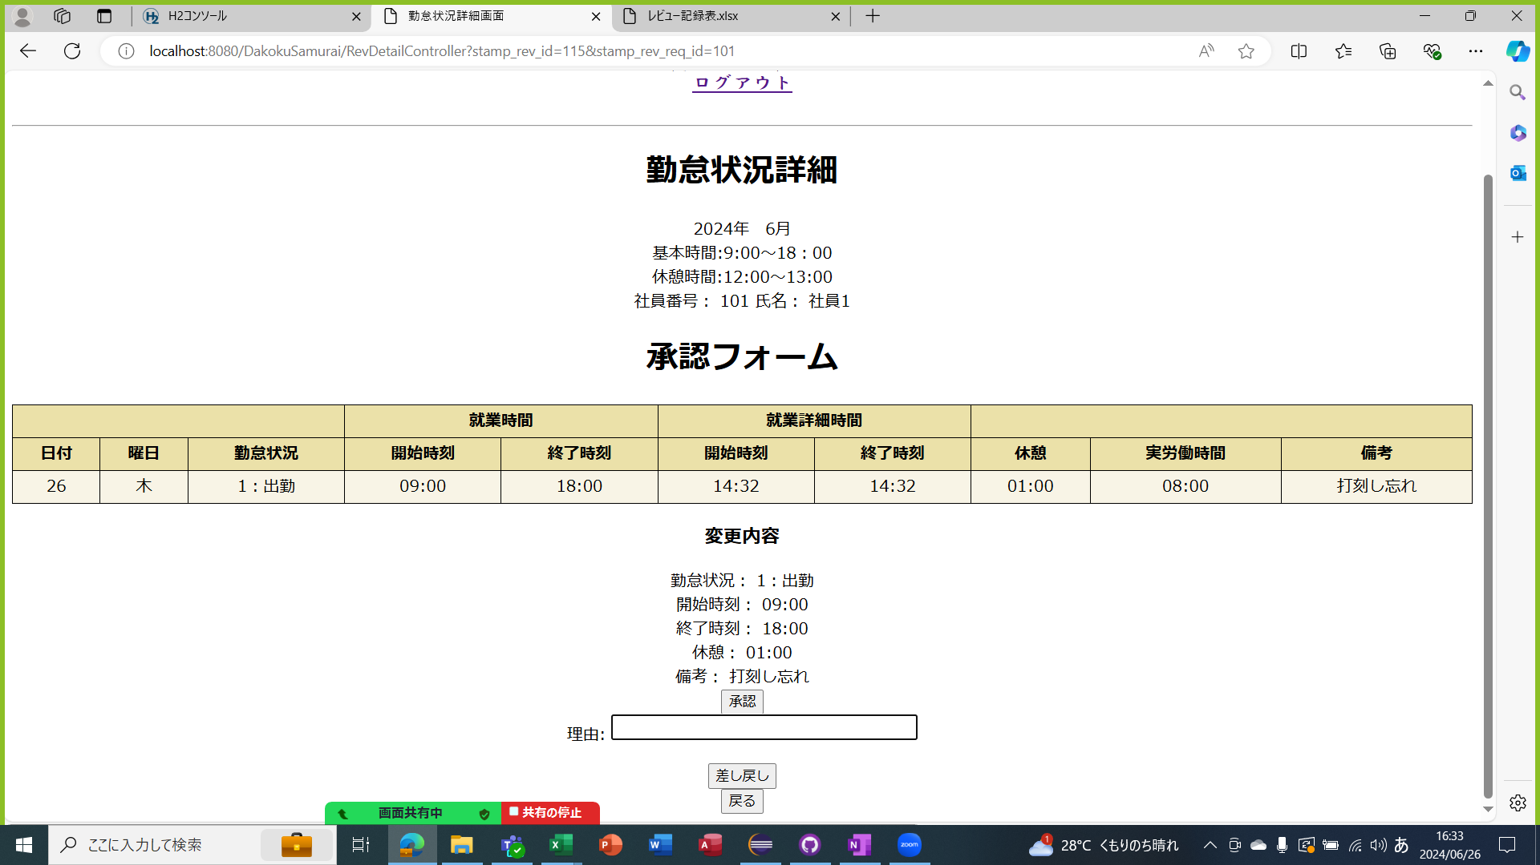

 |  |  |  |  |  |  | 打刻
 |  |  |  |  |  |  | ある | ない
 |  |  |  |  | 打刻修正 | ある | ○ | ×
 |  |  |  |  |  | ない | ○ | ○


打刻があって打刻修正がある場合
DB上のデータ |  |  |  |  |  | 打刻がない |  | 修正ない
 |  |  |  |  |  | 打刻がある |  | 修正ない
 |  |  |  |  |  | 打刻ある |  | 打刻

打刻があって打刻修正がある場合
DB上のデータ


ケース212～217
承認ボタンを押した場合のDBへの更新処理 |  |  | 承認済み：２
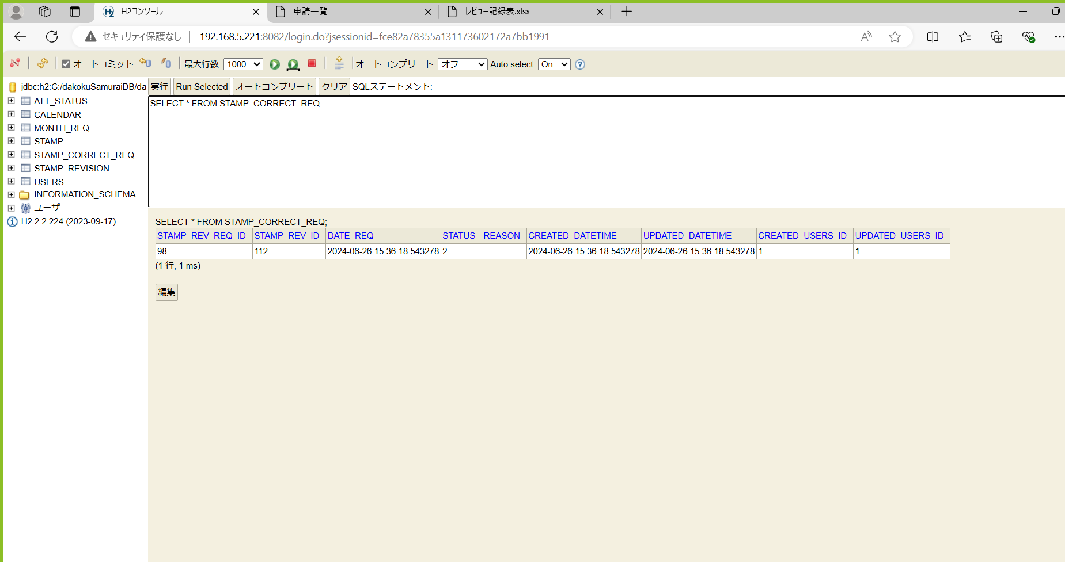

ケース218～223
差し戻しボタンを押した場合のDBへの更新処理 |  |  | 差し戻し：０

